상품제안서
칼라중형 점착메모지(주문제작형) | 상품코드: S21236

 |  |  |  |  |  |  | 02-713-8555 | www.synergygift.co.kr
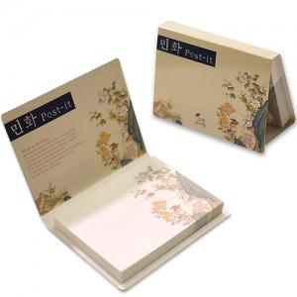

【상세/제작정보】 | 원하는 디자인을 마음껏 넣을 수 있는 수첩형 메모잇

【인쇄/포장옵션】 | 풀칼라 / OPP(비닐)

【공급단가】 | 수량 | 1,000~ | 3,000~ | 5,000~ | 10,000~ | 20,000~
*VAT별도 | 50매 | 810원 | 630원 | 590원 | 510원 | 470원
 | 100매 | 1,080원 | 820원 | 730원 | 670원 | 620원

【상품 URL】 | https://www.synergygift.co.kr:443/src/goods_detail.php?gdno=21236

